过保召回清单
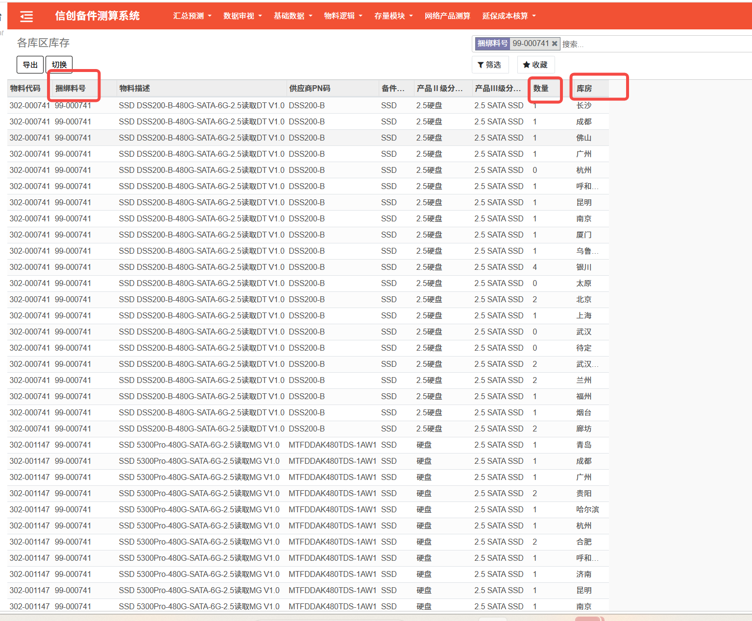
新建模块：过保召回清单
库房 | 捆绑料号 | 料号 | 数量 | 描述 | PN
系统自动抓取： 各库区库存报表中捆绑料号&库房>0，汇总看板中捆绑料号&库存地&信息来源全部过保，满足以上的库房 | 根据A列成立显示该捆绑料号 | 根据A列成立，显示捆绑料号下对应物料代码库存>0 | 显示C列对应料号的库存数量 | 显示C列对应料号的描述信息 | 显示C列对应料号的PN信息（在物料基础数据中抓取）
案列
汕头 | 99-000741 | 302-001147 | 2 | SSD 5300Pro-480G-SATA-6G-2.5读取MG V1.0 | MTFDDAK480TDS-1AW1
厦门 | 99-000741 | 302-000741 | 1 | SSD DSS200-B-480G-SATA-6G-2.5读取DT V1.0 | DSS200-B
厦门 | 99-000741 | 302-001147 | 1 | SSD 5300Pro-480G-SATA-6G-2.5读取MG V1.0 | MTFDDAK480TDS-1AW1

